Hoja 1
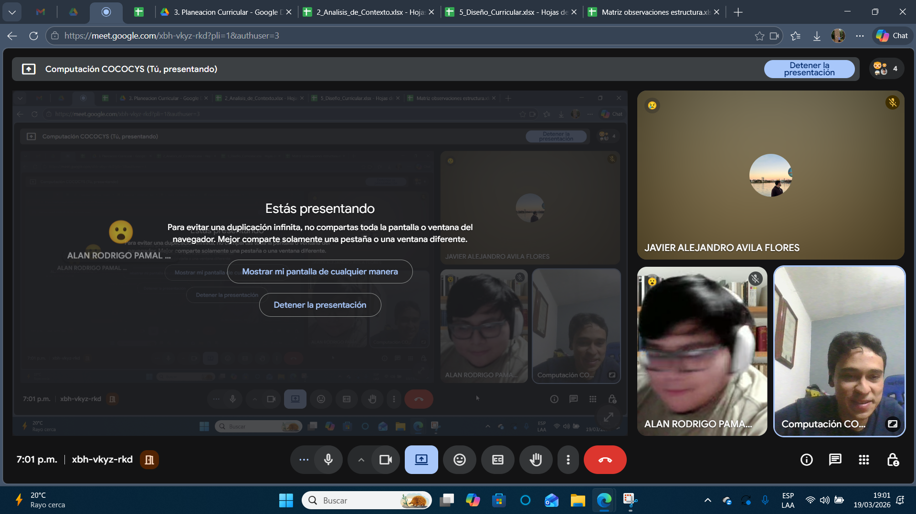
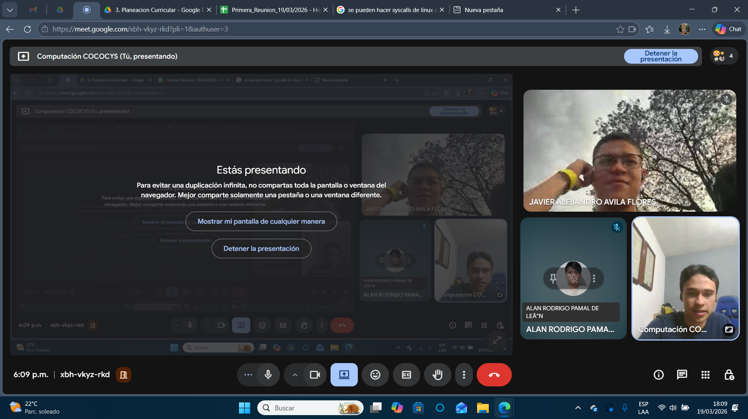
Nombre | Carnet
Javier Alejandro Avila Flores | 202200392
Alan Rodrigo Pamal De León | 202100303

